2022-01
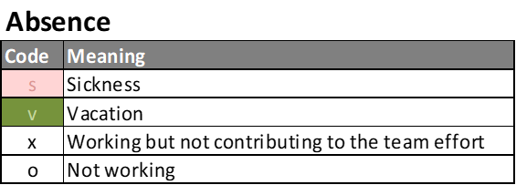
 | Dec |  |  |  |  | Jan |  |  |  |  |  |  |  |  |  |  |  |  |  |  |  |  |  |  |  |  |  |  |  |  |  |  |  |  |  |  | Feb
 | 27 | 28 | 29 | 30 | 31 | 1 | 2 | 3 | 4 | 5 | 6 | 7 | 8 | 9 | 10 | 11 | 12 | 13 | 14 | 15 | 16 | 17 | 18 | 19 | 20 | 21 | 22 | 23 | 24 | 25 | 26 | 27 | 28 | 29 | 30 | 31 | 1 | 2 | 3 | 4 | 5 | 6
Team | Mon | Tue | Wed | Thu | Fri | Sat | Sun | Mon | Tue | Wed | Thu | Fri | Sat | Sun | Mon | Tue | Wed | Thu | Fri | Sat | Sun | Mon | Tue | Wed | Thu | Fri | Sat | Sun | Mon | Tue | Wed | Thu | Fri | Sat | Sun | Mon | Tue | Wed | Thu | Fri | Sat | Sun

David | o |  | o | o | o | o | o |  |  |  |  |  | o | o |  |  |  |  |  | o | o |  |  |  |  |  | o | o |  |  |  |  |  | o | o |  |  |  |  |  | o | o
Maria | o |  | o | o | o | o | o |  |  |  |  |  | o | o |  |  |  |  |  | o | o |  |  |  |  |  | o | o |  |  |  |  |  | o | o |  |  |  |  |  | o | o
Gijs | o |  | o | o | o | o | o |  |  |  |  |  | o | o |  |  |  |  |  | o | o |  |  |  |  |  | o | o |  |  |  |  |  | o | o |  |  |  |  |  | o | o
Bart | o |  | o | o | o | o | o |  |  |  |  |  | o | o |  |  |  |  |  | o | o |  |  |  |  |  | o | o |  |  |  |  |  | o | o |  |  |  |  |  | o | o
Paul | o |  | o | o | o | o | o |  | o | o |  | o | o | o |  |  | o |  | o | o | o |  | o | o |  | o | o | o |  |  | o |  | o | o | o |  | o | o |  | o | o | o
Timothy | o |  | o | o | o | o | o | o | o | o | o | o | o | o | o |  | o | o | o | o | o | o | o | o | o | o | o | o | o |  | o | o | o | o | o | o | o | o | o | o | o | o
Michel | o |  | o | o | o | o | o |  |  |  |  |  | o | o |  |  |  |  |  | o | o |  |  |  |  |  | o | o |  |  |  |  |  | o | o |  |  |  |  |  | o | o
Jeroen | o |  | o | o | o | o | o | x | x | o | x | x | o | o | x |  | o | x | x | o | o | x | x | o | x | x | o | o | x |  | o | x | x | o | o | x | x | o | x | x | o | o

 | 0 | 0 | 0 | 0 | 0 |  |  | 6 | 5 | 5 | 6 | 5 |  |  | 6 | 33 | 5 | 6 | 5 |  |  | 6 | 5 | 5 | 6 | 5 |  |  | 6 | 49 | 5 | 6 | 5 |  |  | 6 | 5 | 5 | 6 | 5
 | Previous sprint |  | Sprint 2022-01 |  |  |  |  |  |  |  |  |  |  |  |  |  | Sprint 2022-02 |  |  |  |  |  |  |  |  |  |  |  |  |  | Sprint 2022-03

